Invulinstructie
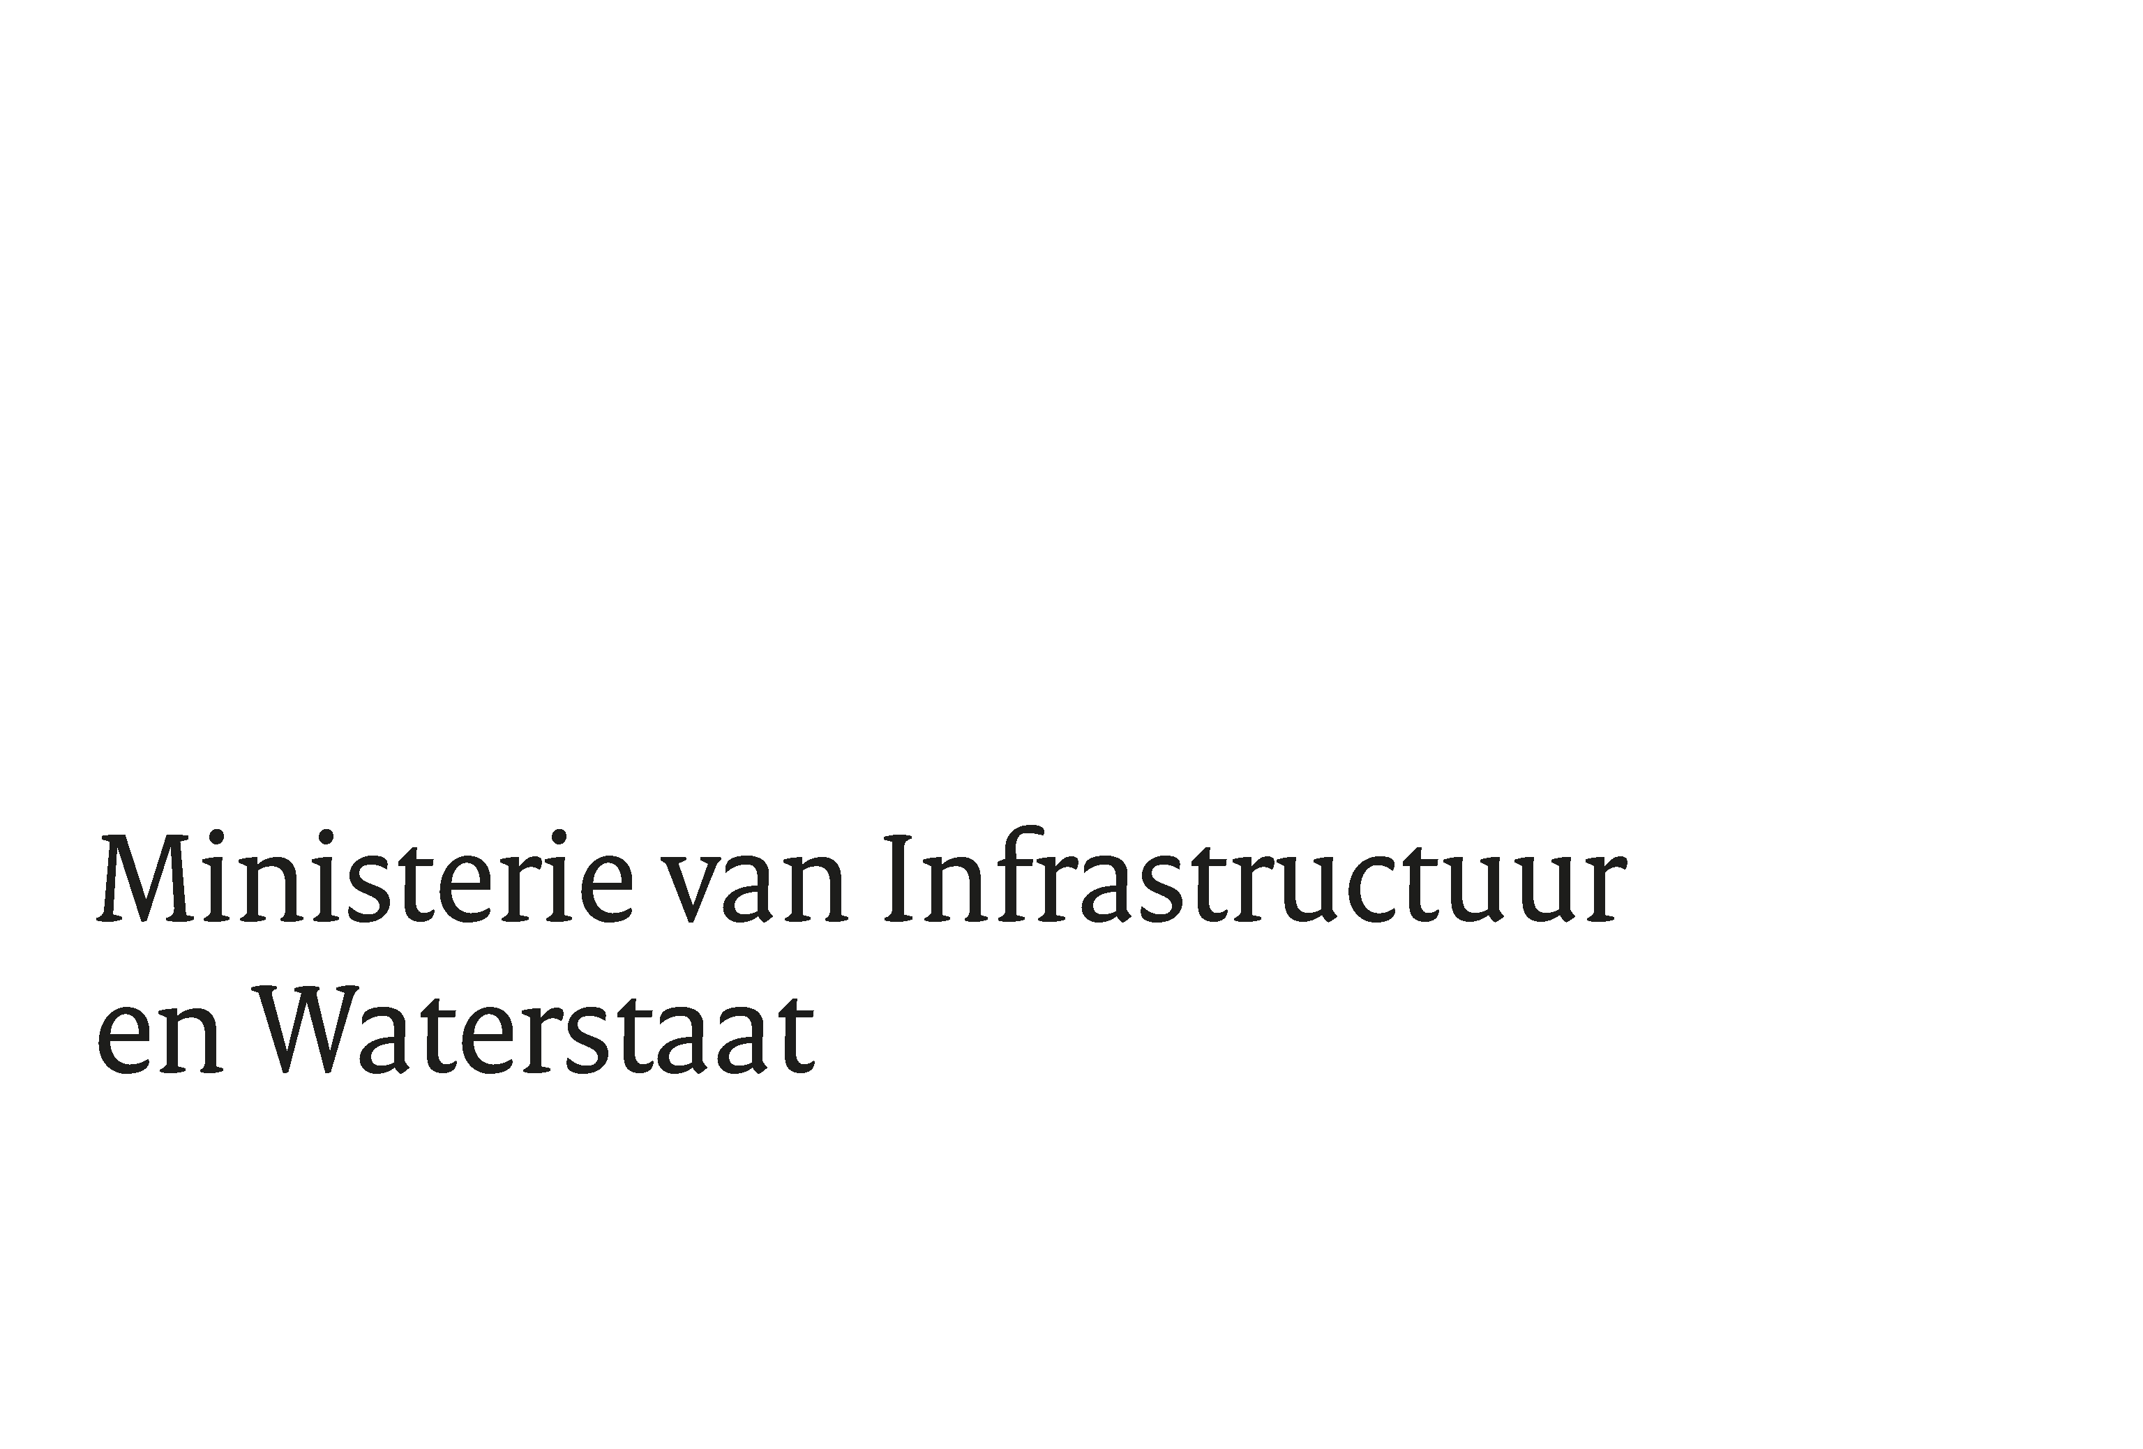
 | Instructie Bijlage 8a - Prijzenblad

 | Algemeen
- | Inschrijver dient de geel gearceerde cellen van alle tabbladen te voorzien van de gevraagde informatie en het formulier rechtsgeldig te ondertekenen. Het aanpassen/invullen/wijzigen van overige cellen is niet toegestaan en zal leiden tot uitsluiting van deelname aan de aanbesteding.
- | Niet invullen van prijswensen, of onderdelen van een prijswens, kan leiden tot een verzoek om nadere informatie of in uiterste geval tot uitsluiting (dit naar beoordeling van IenW). Ingediende prijzen worden afgerond en beoordeeld op twee decimalen.
- | Het verkeerd interpreteren van dit Prijzenblad komt voor verantwoordelijkheid van de Inschrijver. Vragen omtrent dit Prijzenblad kunnen gesteld worden, conform de mogelijkheden die staan beschreven in de uitnodiging tot inschrijving.
- | Alle prijzen zijn in Euro's, exclusief BTW.
- | Geoffreerde prijzen zijn all-in prijzen waaronder wordt verstaan, inclusief alle kosten, maar niet beperkt tot, transportkosten, reiskosten en reistijd, overheadkosten, ICT-kosten, kosten voor rapportages, kosten voor verzekering, etc. Ook het door Opdrachtgever kunnen maken van nadere keuzes binnen de verschillende thematieken dient verdisconteerd te zijn in de all-in prijs. Opdrachtnemer dient hiervoor een marge voor voortschrijdend inzicht in te bouwen. Er zijn dus geen additionele kosten meer voor Aanbestedende dienst.
- | De prijs is gebaseerd op de laatste versie van de Leidraad inclusief alle (eventuele) rectificaties als genoemd in de Nota van Inlichtingen.
- | Het is niet toegestaan nul euro prijzen (m.u.v. de GIS Component uit onderdeel C) en/of negatieve prijzen in te vullen in de prijsopgave. Dit leidt tot uitsluiting van gunning.
- | De in dit prijzenblad geoffreerde prijzen worden na gunning van de opdracht integraal onderdeel van de Overeenkomst.
- | De prijs en/of prijzen in de inschrijving zijn niet irreëel of manipulatief. Van een manipulatieve inschrijving kan sprake zijn wanneer - als gevolg van miskenning door de Inschrijver van bepaalde aannames van de Aanbestedende dienst - de beoordelingssystematiek zo wordt gemanipuleerd dat het daarmee beoogde doel, zoals bijvoorbeeld het innemen van een realistische positie, wordt verstoord. Een ‘irreële inschrijving’ betekent dat deze niet op de werkelijkheid is gegrond met als gevolg dat de opgegeven prijzen vanuit kostenperspectief niet te verantwoorden zijn door de Inschrijver.
- | Geoffreerde ontwikkelkosten onder onderdeel A van dit Prijzenblad staan vast gedurende de Overeenkomst. Overige prijzen kunnen voor het eerst per 1 januari 2026 jaarlijks worden bijgesteld . Hierna is het doen van prijswijzigingen toegestaan conform het bepaalde in de Overeenkomst.

 | Prijzen
 | Het prijzenblad bestaat uit een uiteenzetting van de verschillende kostencomponenten binnen het traject van ontwikkeling, inbeheername en eventuele doorontwikkeling van de oplossing. Namelijk onderdeel A, B, C, D en E. Inschrijver wordt gevraagd om per onderdeel prijzen te offreren. De instructie per onderdeel staat hieronder toegelicht. Het prijzenblad rekent automatisch naar een periode van 4 jaar toe. De initiele contractperiode van deze aanbestedingsprocedure.

A | Het betreft hier de totale ontwikkelkosten inclusief inbeheername waarbij onderscheid gemaakt is in de verschillende use case groepen welke gedefineerd zijn in het PvE. Elke use case groep bevat een aantal use cases met bijbehorende acceptatiecriteria. Inschrijver dient onder onderdeel A een vaste prijs per use case groep te offreren waarbij een marge voor voortschrijdend inzicht wordt ingebouwd. Van additionele kosten voor Opdrachtgever kan geen sprake zijn. Geoffreerde prijzen onder A gelden gedurende de looptijd van de overeenkomst.
B | Inschrijver offreert vaste bedragen per jaar voor het voorzien in een cloudomgeving voor de verschillende onderdelen. Voor Cloudkosten geldt een vast jaarlijks indexeringspercentage van 3.3% vanaf 1 januari 2026.
C | Inschrijver offreert vaste bedragen per jaar voor het voorzien in een Gis functionaliteit conform de eisen in het PvE. Voor Giskosten geldt een vast jaarlijks indexeringspercentage van 3.3% vanaf 1 januari 2026.
D | Inschrijver offreert vaste bedragen per jaar voor het beheer en onderhoud van/aan de applicatie conform de eisen in hoofdstuk 3 van het PvE. Waarbij binnen de onderhoudskosten een onderscheid wordt gemaakt in drie typen onderhoud. Indexering van deze jaarlijkse kosten vindt plaats aan de hand van het CBS-prijsindexcijfer voor de CAO Lonen binnen de Zakelijke Dienstverlening van de maand oktober van het jaar voorafgaand aan de indexering, vanaf 1-1-2026.
E | Inschrijver offreert hier uurtarieven voor de verschillende genoemde functies welke op verzoek van Opdrachtgever kunnen worden ingezet na oplevering en inbeheername van de oplossing als gevolg van oorzaken zoals omschreven in paragraaf 1.1.3 van de Leidraad. Genoemde fictieve aantallen uren zijn bedoeld om te vergelijken. Hier kunnen geen rechten aan worden ontleend. Geoffreerde uurtarieven gelden gedurende de looptijd van de overeenkomst inclusief optiejaren. Indexering van deze uurtarieven vindt plaats aan de hand van het CBS-prijsindexcijfer voor de CAO Lonen binnen de Zakelijke Dienstverlening van de maand oktober van het jaar voorafgaand aan de indexering, vanaf 1-1-2026.

